상품제안서
스위스몽크로스 음이온 공기정화기 겸용 고속충전기 | 상품코드: S15193

 |  |  |  |  |  |  | 02-713-8555 | www.synergygift.co.kr
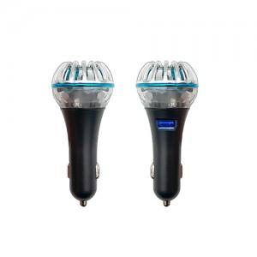

【상세/제작정보】 | 20개이하는 30,000원의 인쇄비가 추가됩니다. 음이온 공기정화기, 저항력증가,먼지제거,샬균효과, 고속충전 QC 3.0포트

【인쇄/포장옵션】 | 레이저 / 포장지포장

【공급단가】 | 수량 | 20~ | 50~ | 100~ | 500~ | 1,000~
*VAT별도 | 단가 | 16,200원 | 15,600원 | 15,000원 | 14,400원 | 14,040원

【상품 URL】 | https://www.synergygift.co.kr:443/src/goods_detail.php?gdno=3919

